事業所記号変換表
事 業 所 記 号 変 換 表

年金事務所の事業所記号を入力してください

 | 日本年金機構

変換
漢字 １～２文字
かな １～３文字

 | 協会けんぽ和歌山支部

①記号

Check!

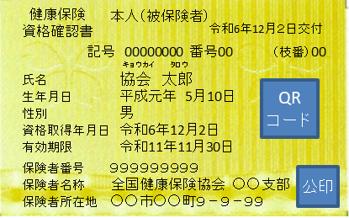

資格確認書・資格情報のお知らせの記号・番号は
①記号（７ケタ or ８ケタの数字）
②番号（１ケタ～４ケタ程度※） で構成されています。
※番号は勤務されている事業所の規模によって異なります。

健康保険にかかる各種申請書へは、
①の記号（数字変換分７ケタ or ８ケタ）と
②の番号（個人の番号）を記入のうえ、申請いただきますようお願いします。

※ 事業所情報（名称・所在地）の変更があった場合は、
このツールで変換した記号と相違することがありますので
ご了承お願いします。

